상품제안서
락앤락 골프 장우산 | 상품코드: S47207

 |  |  |  |  |  |  | 02-713-8555 | www.synergygift.co.kr
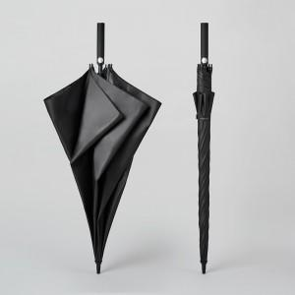 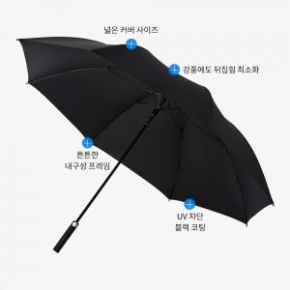 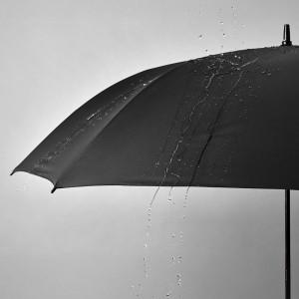

【상세/제작정보】 | <p><span style="font-size: 14pt;">100개 이하는 24개 1카톤 박스 단위 출고만 가능합니다.</span></p><p>&nbsp;</p><p><span style="font-size: 14pt;">100개 이상은 10개 단위 출고 가능합니다. (예) 110개</span>​&nbsp;</p>

【인쇄/포장옵션】 | [손잡이] 실크, [원단] 실크 / OPP(비닐)

【공급단가】 | 수량 | 48~ | 100~ | 300~ | 1,000~ | 3,000~
*VAT별도 | 단가 | 11,700원 | 11,070원 | 10,530원 | 10,260원 | 10,080원

【상품 URL】 | https://www.synergygift.co.kr:443/src/goods_detail.php?gdno=47207

